PMI計画書
（様式第７２号）
 |  |  |  |  |  |  |  |  | 令和 年 月 日
株式会社日本政策金融公庫 御中

ゴム印又は代表者の自署
 |  |  |  |  |  | 住所
 |  |  |  |  |  | 商号又は名称
 |  |  |  |  |  | 代表者名

PMI計画書

１．M&Aの概要

譲受側の商号又は名称

譲渡側の商号又は名称

M&A実施時期 |  |  |  |  | 令和 年 月

２．PMI（M&A後の経営・業務の登録）実施に向けた具体的事項

項目 |  |  |  |  | 内容（注１）
Ｍ＆Ａの目的 （何を目指すのか、どのような姿になっていたいのか）

目的達成に向けた戦略 （いつ頃までにどのような目標の達成を目指すのか、目標達成のための戦略）

経営・業務の統合に 向けた推進体制

（注１）中小企業庁が提供する「ＰＭＩ実践ツール：③統合方針書」を参考に作成してください。

３．PMIを図るための必要な資金

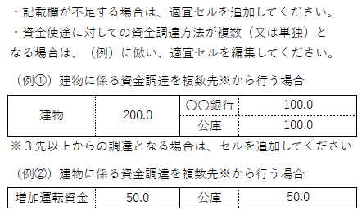
 |  |  |  |  |  |  |  |  |  | （単位：百万円）
設備投資計画等 |  |  |  |  |  | 資金調達

合計 |  |  |  |  |  | 合計 |  |  |  |  |  |  | 【自動計算】

４．収支計画（注２）
 |  |  |  |  |  |  |  |  |  |  |  | （単位：百万円）
 |  |  |  | 直近期 |  |  | 計画完了後
 |  |  |  | （令和 年 月期） |  |  | （令和 年 月）
売上高
売上原価
 | うち減価償却費
一般管理費
 | うち減価償却費
営業利益 |  |  |  |  |  |  |  |  |  |  |  |  | 【自動計算】
営業外損益
経常利益 |  |  |  |  |  |  |  |  |  |  |  |  | 【自動計算】
（減価償却前経常利益） |  |  |  |  |  |  |  |  |  |  |  |  | 【自動計算】

（注２） |  | １ 計画期間は５年間を目安としてください。
 |  | 2 譲受側・譲渡側にかかわらず、お借入れの申込みをする方の計画を記載してください。

5．認定経営革新等支援機関等が実施した支援内容（注３）

時期 |  |  | 支援内容

（注３） 認定経営革新等支援機関（以下、「認定支援機関」といいます。）が記載してください（項番６から７も同様）。

６．認定支援機関の本計画に関する評価・所見等

７．認定支援機関連絡先

電話番号

住 所
認定支援機関のゴム印

機関名 |  |  |  |  |  |  |  | （担当者名）

 |  |  |  |  |  |  |  |  |  |  | （8.4）

